Mineral
 | Investigación Metalúrgica No. 18513 |  |  |  |  | Investigación Metalúrgica No. 18513 |  |  |  |  |  | Investigación Metalúrgica No. 18513

 | COMPOSITO ENRIQUECIDO TCS - 129 Prueba No.1 Lix |  |  |  |  | COMPOSITO ENRIQUECIDO TCS - 129 Prueba No.1 Lix |  |  |  |  |  | COMPOSITO ENRIQUECIDO TCS - 129 Prueba No.1 Lix

 | Cliente: | El Molle Verde S.A.C. |  | Operador: | E. Huatuco | Cliente: | El Molle Verde S.A.C. |  | Operador: | E. Huatuco |  | Cliente: | El Molle Verde S.A.C. |  |  | Operador: | E. Huatuco
 | Proyecto: | Trapiche |  | Fecha: | Oct. 30/24 | Proyecto: | Trapiche |  | Fecha: | Oct. 30/24 |  | Proyecto: | Trapiche |  |  | Fecha: | Oct. 30/24
 | Muestra: | TCS - 129 |  |  |  | Muestra: | TCS - 129 |  |  |  |  | Muestra: | TCS - 129
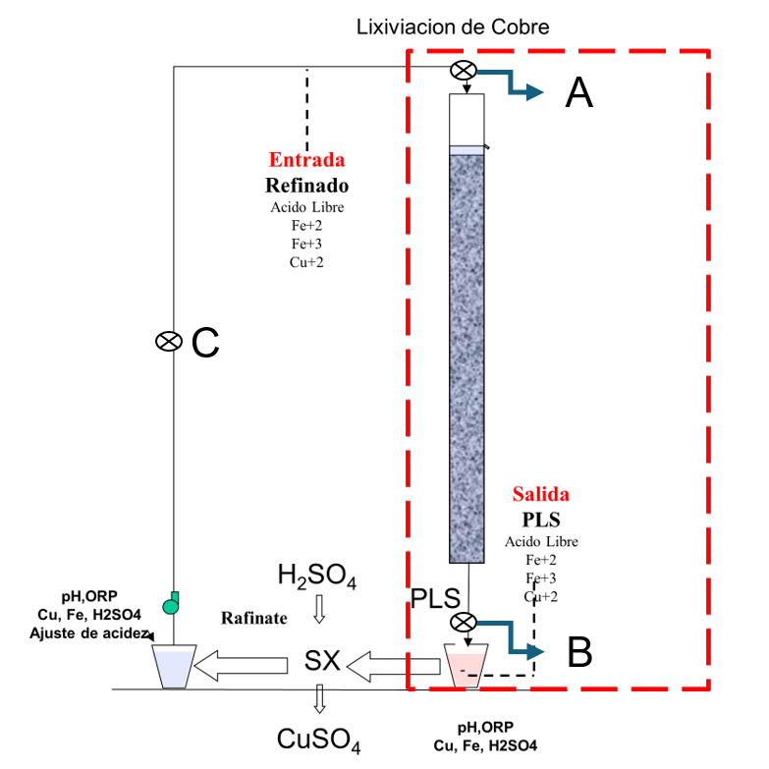
 | Descripción: | Curado y Aglomeración |  |  |  | Descripción: | Prueba de Aglomeración

 |  | Descripción | Unidad | Valor |  |  | Descripción | Unidad | Valor

 |  | Densidad bulk | kg/l |  |  |  | Peso Seco | kg | 27.1
 |  | Cu | % | 0.30 |  |  | Peso Inicial Humedo | kg | 27.2
 |  | Fe | % | 1.58 |  |  | Peso Final Curado | kg | 28.0
 |  | Cu H2SO4 | % | 0.075 |  |  | *ILS+H2O(10%/90%)w/w | g | 802
 |  | Cu CN | % | 0.108 |  |  | Ácido | g | 95
 |  | Cu Residual | % | 0.109 |  |  | Densidad de ILS+H2O | g/cc | 1.01
 |  |  |  |  |  |  | **Volumen de la solución | cc | 790
 |  |  |  |  |  |  | Tiempo | h | 0.17
 |  |  |  |  |  |  | Humedad del mineral | % | 0.50
 | Resumen de cambios en las pruebas: |  |  |  |  |  | Humedad de curado | % | 3.5
 |  |  |  |  |  |  | ILS :Cu= 0.30 g/kg, Ácido= 7.76 g/Kg , FeT= 20.14 g/Kg, Fe+2= 2.67 g/Kg
 |  |  |  |  |  |  | ILS + H2O: Cu= 0.030 g/kg, Ácido= 0.776 g/Kg , FeT= 2.014 g/Kg, Fe+2= 0.267 g/Kg
1) | El 31/03/2024 se carga la columna. |  |  |  |  |  | **Volumen total (Acido Ind.+Refino+Humedad Mineral)
2) | El 03/04/2024 se empieza a regar la columna. |  |  |  |  | Descripción: | Prueba de Curado
3) | El 29/06/2024 se controla cada 5 dias el PLS.
 |  |  |  |  |  |  | Descripción | Unidad | Valor
 |  |  |  |  |  |  | *H2SO4 | kg/t | 3.5
 |  |  |  |  |  |  | Concentración H2SO4 | g/l | 120
 |  |  |  |  |  |  | Tiempo | días | 3
 |  |  |  |  |  |  | Temperatura Ambiental | ºC | 13.7
 |  |  |  |  |  |  | Temperatura Aglomerado | ºC | 14.3

 |  |  |  |  |  |  | * Acido total en el curado y Refino

 |  |  |  |  |  |  |  |  |  |  |  |  | Consumo Acito Total= | A-B
 |  |  |  |  |  |  |  |  |  |  |  |  | Consumo Gangas= | A-C

 |  |  |  |  |  |  |  |  |  |  |  |  |  | Consumo Ácido Total= | H2SO4 (Agregado en el Alimento)- H2SO4 ( PLS)
 |  |  |  |  |  |  |  |  |  |  |  |  |  | Consumo Cu= | H2SO4 (Acido devuelto por el Cu)
 |  |  |  |  |  |  |  |  |  |  |  |  |  | Consumo Gangas= | Consumo Acido Total - Consumo Cu
 |  |  |  |  |  |  |  |  |  |  |  |  |  | Consumo de H2SO4 Total (Fe+2 a Fe+3)= | H2SO4( Agregado en el Alimento)+H2SO4 ( PLS)+H2SO4(Fe+2)+H2SO4 (Fe+3)

 |  |  |  |  |  |  |  |  |  |  | 1.17 | 5.6

% Rec Cu
Extracción de Cobre TCS - 129 Lix
5 | -0.3
6 | 2.3
7 | 6.9
8 | 10.2
9 | 13.0
10 | 14.9
11 | 16.7
12 | 18.2
13 | 19.6
14 | 20.7
15 | 21.8
16 | 22.8
17 | 23.7
18 | 24.5
19 | 25.3
20 | 26.0
21 | 26.7
22 | 27.4
23 | 28.1
24 | 28.7
25 | 29.4
26 | 30.0
27 | 30.6
28 | 31.2
29 | 31.8
30 | 32.3
31 | 32.9
32 | 33.5
33 | 34.0
34 | 34.5
35 | 35.0
36 | 35.5
37 | 36.0
38 | 36.5
39 | 37.1
40 | 37.6
41 | 38.1
42 | 38.6
43 | 39.1
44 | 39.5
45 | 40.0
46 | 40.4
47 | 40.9
48 | 41.3
49 | 41.8
50 | 42.2
51 | 42.5
52 | 42.9
53 | 43.3
54 | 43.7
...

pH - EMF
pH y ORP vs Tiempo TCS - 129 Lix
 | ORP | pH
5
6 | 319 | 1.9
7 | 325 | 2.0
8 | 340 | 2.0
9 | 350 | 1.9
10 | 362 | 1.9
11 | 374 | 1.9
12 | 395 | 2.0
13 | 408 | 1.9
14 | 420 | 1.9
15 | 423 | 1.9
16 | 428 | 1.9
17 | 426 | 1.8
18 | 427 | 1.8
19 | 428 | 1.8
20 | 429 | 1.8
21 | 433 | 1.8
22 | 437 | 1.7
23 | 439 | 1.7
24 | 440 | 1.6
25 | 442 | 1.6
26 | 444 | 1.6
27 | 445 | 1.6
28 | 447 | 1.5
29 | 448 | 1.5
30 | 449 | 1.5
31 | 450 | 1.5
32 | 451 | 1.5
33 | 453 | 1.5
34 | 452 | 1.5
35 | 451 | 1.5
36 | 450 | 1.5
37 | 448 | 1.5
38 | 445 | 1.6
39 | 448 | 1.6
40 | 449 | 1.5
41 | 451 | 1.5
42 | 453 | 1.5
43 | 452 | 1.4
44 | 454 | 1.4
45 | 455 | 1.4
46 | 457 | 1.4
47 | 459 | 1.3
48 | 460 | 1.3
49 | 461 | 1.3
50 | 462 | 1.3
51 | 464 | 1.4
52 | 465 | 1.4
53 | 466 | 1.4
54 | 468 | 1.3
...

